修改
宁波品秀美容科技有限公司 宁波高新区江南路1528号高新科技广场2号楼10楼 电话：0574-27889688 传真：0574-27889655 sales@hair-brushes.com lucky@jsiu.com
订单
供货商： | 宁波瑾秀制刷科技有限公司 |  |  |  | 订单号
电话： | 18067420259 |  |  |  | 日期 | 2025年09月02日
联系人： | 李万祥 |  |  |  | 订单安排人 | 孙诚昱
产品编号 | 产品图片 | 描述 | 数量/个 | 单价 | 金额 | 包装方式
B10-TJ2-16 | 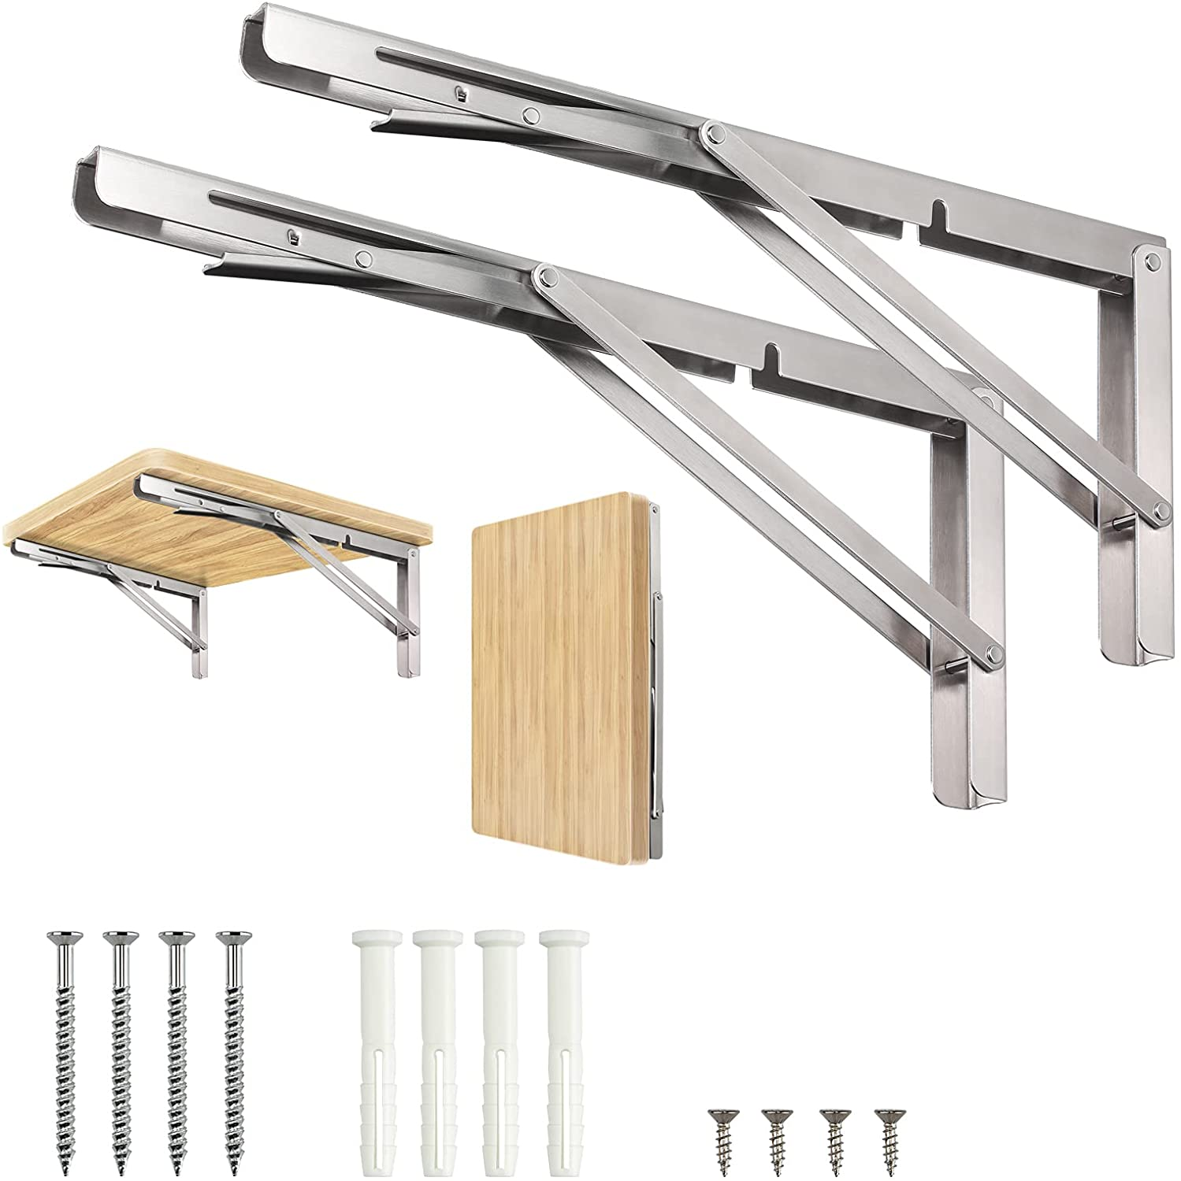 | 金属支架，16寸规格，耐用金属材质，表面喷漆，配防滑脚垫 | 0PCS | ¥1.50 |  | 常规纸箱包装

 | 以上价格含税运含包装
进仓地址： | 义乌仓库
付款方式: | 出货后45天付款 |  |  |  | 色卡 | Logo
交货时间: | 2025年10月17日 |  |  |  | Pantone 1234C | LOGO1
箱规: | 标准箱 |  |  |  | Pantone 1234C | LOGO1
产前确认样: | 1套 |  |  |  | Pantone 5678C | LOGO2
出货样: | 2套 |  |  |  | Pantone 9101C | LOGO3
注意事项: |  |  |  |  | Pantone 1121C | LOGO4
印刷logo要清晰
按时交货
包装完好
数量准确
出货前拍照
配件完整
无污渍
遵守质量标准
包装贴标
适当余量
使用环保材料
其他要求

 | 宁波品秀美容科技有限公司 |  |  | 宁波瑾秀制刷科技有限公司
 | ---------------------- |  |  | ----------------------

